Blad1
KONINLIJKE VISSERSCLUB MOED&GEDULD
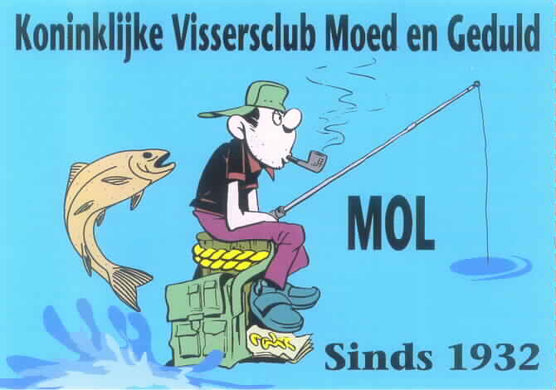

 |  | WISSELBEKER 2017

 | REEKS A + B

 |  |  |  | Vijverwedstrijden |  |  |  |  | Kanaalwedstrijden
Nr | Naam | 1W | 2w | 3w | 4w | 5w | 6w | 7w | 8w | 9w | 10w | 11w | 12w | Totaal | 1 Sl | 2 Sl | 3 Sl | 4 Sl | Slechte 4 | Eind totaal
1 | Petermans Gino | 1 | 1 | 1 | 1 | 1 | 1 | 2 | 11 | 2 | 23 | 2 | 2 | 48 | 2 | 2 | 11 | 23 | 38 | 10
2 | Van Meeuwen Pierre | 3 | 5 | 2 | 5 | 2 | 2 | 1 | 4 | 7 | 3 | 5 | 3 | 42 | 5 | 5 | 5 | 7 | 22 | 20
3 | Van Meensel Gunter | 23 | 2 | 23 | 23 | 3 | 23 | 4 | 1 | 4 | 2 | 1 | 9 | 118 | 23 | 23 | 23 | 23 | 92 | 26
4 | Claes Johan | 5 | 7 | 3 | 8 | 23 | 4 | 23 | 3 | 4 | 4 | 10 | 10 | 104 | 10 | 10 | 23 | 23 | 66 | 38
5 | Baeten Kris | 2 | 23 | 23 | 10 | 23 | 8 | 23 | 2 | 3 | 5 | 8 | 1 | 131 | 23 | 23 | 23 | 23 | 92 | 39
6 | Geenen Marc | 10 | 4 | 9 | 2 | 5 | 3 | 8 | 8 | 14 | 10 | 4 | 6 | 83 | 9 | 10 | 10 | 14 | 43 | 40
7 | Van Hoof Harry | 9 | 15 | 23 | 23 | 7 | 7 | 9 | 5 | 1 | 1 | 3 | 8 | 111 | 9 | 15 | 23 | 23 | 70 | 41
8 | Beenaerts Swa | 8 | 10 | 5 | 3 | 11 | 6 | 7 | 14 | 8 | 6 | 11 | 5 | 94 | 10 | 11 | 11 | 14 | 46 | 48
9 | Gys Dirk | 23 | 12 | 23 | 9 | 6 | 5 | 3 | 10 | 11 | 10 | 6 | 4 | 122 | 11 | 12 | 23 | 23 | 69 | 53
10 | Lemmens Rik | 4 | 3 | 4 | 12 | 10 | 10 | 13 | 7 | 12 | 23 | 7 | 11 | 116 | 11 | 12 | 13 | 23 | 60 | 56
11 | Poppeliers Piet | 12 | 14 | 6 | 4 | 9 | 23 | 5 | 23 | 10 | 12 | 12 | 7 | 137 | 12 | 12 | 23 | 23 | 72 | 65
12 | Custers Jef | 14 | 8 | 8 | 13 | 12 | 11 | 10 | 13 | 6 | 9 | 9 | 12 | 125 | 12 | 13 | 13 | 14 | 52 | 73
13 | Vervaeren Frans | 13 | 13 | 23 | 7 | 14 | 12 | 12 | 9 | 13 | 7 | 14 | 23 | 160 | 13 | 13 | 23 | 23 | 74 | 86
14 | Leysen Ludo | 7 | 9 | 10 | 23 | 15 | 23 | 23 | 23 | 16 | 13 | 23 | 23 | 208 | 23 | 23 | 23 | 23 | 92 | 116
15 | Cuypers Jaak | 23 | 23 | 23 | 6 | 13 | 9 | 11 | 12 | 23 | 23 | 23 | 23 | 212 | 23 | 23 | 23 | 23 | 92 | 120
16 | Heymans Roland | 15 | 23 | 23 | 11 | 16 | 23 | 23 | 6 | 15 | 23 | 13 | 23 | 214 | 23 | 23 | 23 | 23 | 92 | 122
17 | Ver Heyen Jonas | 23 | 23 | 23 | 23 | 23 | 23 | 6 | 23 | 9 | 8 | 15 | 23 | 222 | 23 | 23 | 23 | 23 | 92 | 130
18 | Bertels Eddy | 6 | 23 | 7 | 23 | 8 | 23 | 23 | 23 | 23 | 23 | 23 | 23 | 228 | 23 | 23 | 23 | 23 | 92 | 136
19 | Gielen Joeri | 11 | 11 | 23 | 23 | 4 | 23 | 23 | 23 | 23 | 23 | 23 | 23 | 233 | 23 | 23 | 23 | 23 | 92 | 141
20 | Wijnants Jos | 23 | 23 | 11 | 23 | 17 | 12 | 23 | 23 | 23 | 23 | 23 | 23 | 247 | 23 | 23 | 23 | 23 | 92 | 155
21 | Zegers Mario | 23 | 6 | 23 | 23 | 23 | 23 | 23 | 23 | 23 | 23 | 23 | 23 | 259 | 23 | 23 | 23 | 23 | 92 | 167

